상품제안서
송월 CM 맥스 전사타월 | 상품코드: F20059

 |  |  |  |  |  |  | 02-412-0044 | www.easy1.co.kr
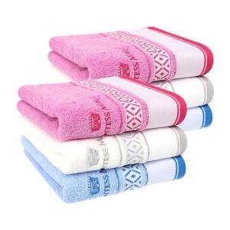

【상세/제작정보】 | 자수 인쇄시 인쇄 난이도 등에 따라 비용이 달라질 수 있으니 꼭 문의주세요!

【인쇄/포장옵션】 | 실크, 자수 / 포장지포장

【공급단가】 | 수량 | 100~ | 300~ | 500~ | 1,000~ | 3,000~
*VAT별도 | 단가 | 5,540원 | 5,340원 | 5,140원 | 4,950원 | 4,750원

【상품 URL】 | http://www.easy1.co.kr/src/goods_detail.php?gdno=20059

